상품제안서
종합형 카렌다 메모함(100매) (주문제작형) | 상품코드: S05299

 |  |  |  |  |  |  | 02-713-8555 | www.synergygift.co.kr
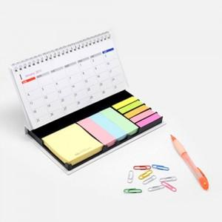

【상세/제작정보】 | 종합형 메모지와 볼펜과 클립이 한꺼번

【인쇄/포장옵션】 | 풀칼라 / OPP(비닐)

【공급단가】 | 수량 | 500~ | 1,000~ | 2,000~ | 3,000~ | 5,000~
*VAT별도 | 단가 | 4,590원 | 3,640원 | 3,380원 | 3,000원 | 2,760원

【상품 URL】 | https://www.synergygift.co.kr:443/src/goods_detail.php?gdno=5648

